Worksheet
GRAFICOS AEREOS

BELL FLAVORS & FRAGRANCES DE MÉXICO, S. DE R.L. DE C.V.
2019-10-01 - 2019-10-31
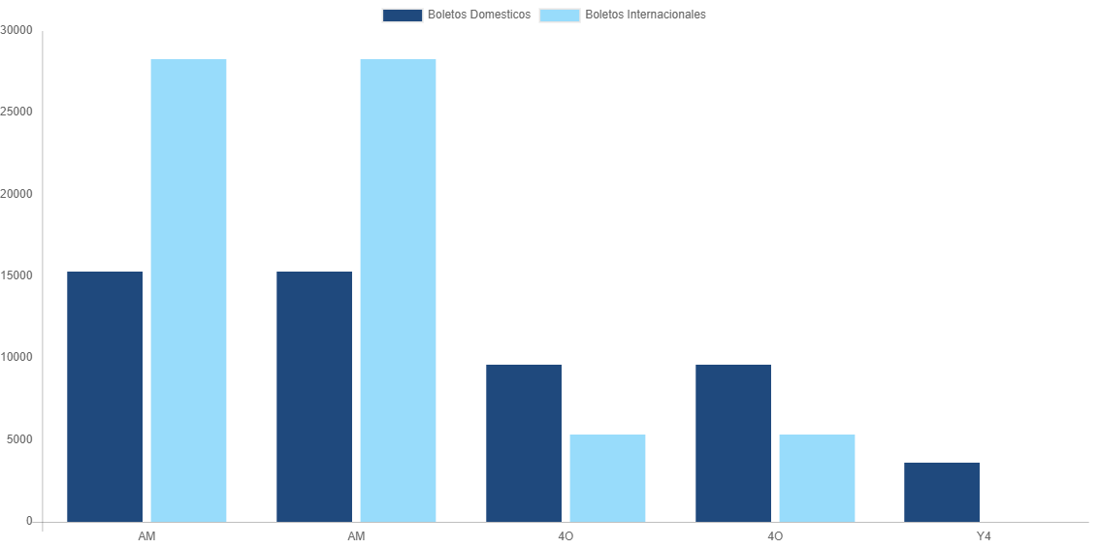

AEROLINEA | CANT | TARIFA/Pesos | %Part
AEROMEXICO | 8 | 15,278 | 24.60%
INTERJET - ABC AEROLINEAS,S.A. DE C.V. | 9 | 9,624 | 15.49%
VOLARIS | 2 | 3,634 | 5.85%
Total BOLETOS DOMESTICOS | 19 | 28,536 | 45.94%

AEROMEXICO | 1 | 28,263 | 45.50%
INTERJET - ABC AEROLINEAS,S.A. DE C.V. | 2 | 5,315 | 8.56%
Total BOLETOS INTERNACIONALES | 3 | 33,578 | 54.06%
Total general | 22 | 62,114 | 100%
El consumo es la tarifa antes de impuestos de iva y tua.
El consumo es de tarifa de servicios de vuelos.(No cargos por cambios y revisados)
Cantidades en Pesos Mexicanos

